Sheet1
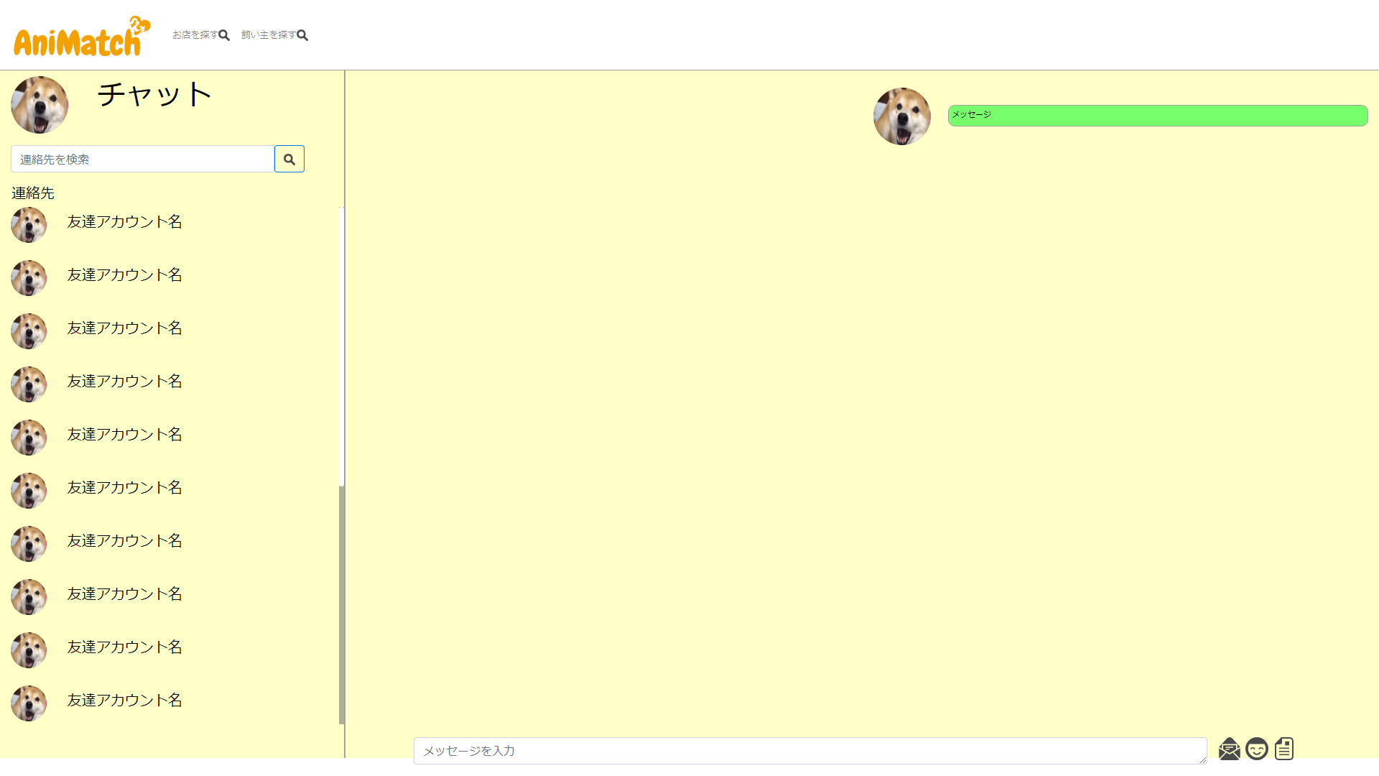

②DBからデータをとってきて表示する。
その時点で最新のダイレクトメッセージ枝番号がわかる。
この例でいうと１番になる

自分のメッセージ以外に相手が送信したメッセージもあれば、それもこの時点で表示される。

③ajaxで定期的にデータ取得処理を行う。
②で取得したダイレクトメッセージ枝番を超えるデータを取得して描画する。
データが存在する場合は取得の基準としていたダイレクトメッセージ枝番号を入れ替える。

①送信押した時点でメッセージの内容を登録

